Sheet1
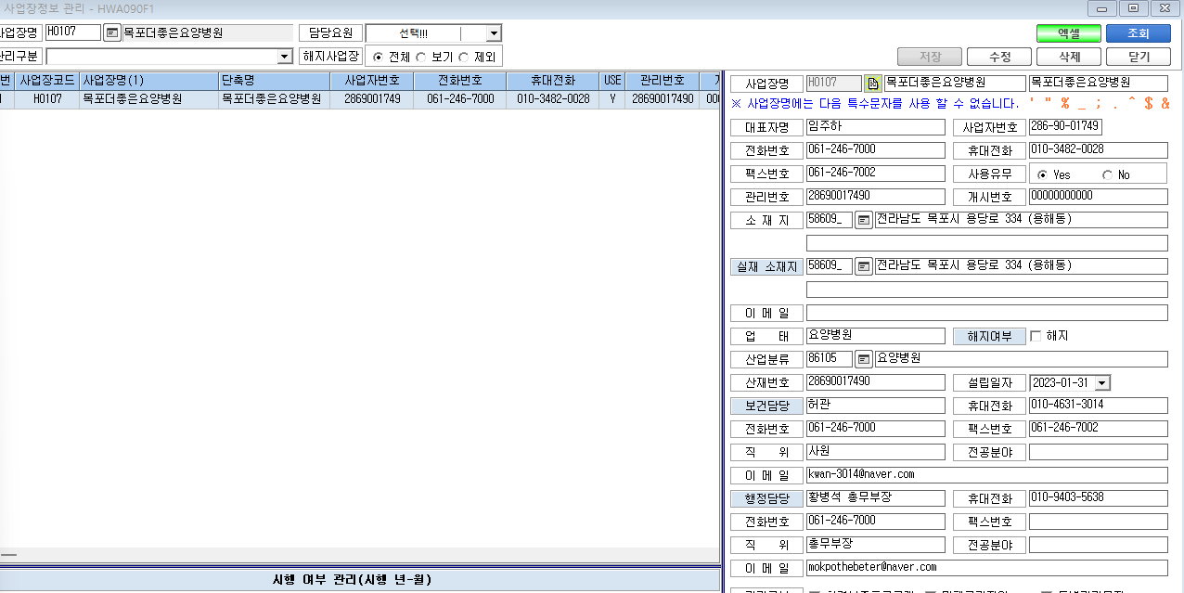
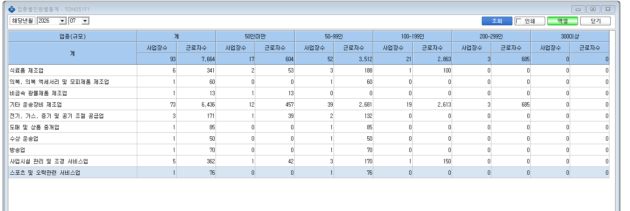
2026년 업종별 사업장수 근로자수가 저희기관가 맞지 않습니다.
사업장 정보관리에서 어느부분이 체크안되서 카운트가 안맞는지 해결이 되질 않아 문의 남김니다.

